Sheet1
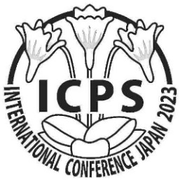 第13回 食虫植物国際会議 参加申込フォーム
お名前
メールアドレス
電話番号
ご住所

参加項目 | ✔ | 参加費 | 日程 | 備考
国際会議 |  | ¥12,000 | 5月26日～5月28日
会議晩餐会 |  | ¥8,000 | 5月 26日
植物園見学 |  | ¥3,800 | 5月 29日
自生地見学(姫路周辺) |  | ¥4,000 | 5月 30日
自生地見学(コウシンソウ) |  | ¥2,000 | 5月 31日
お支払い合計 |  | ¥0

国際会議で発表していただけますか? | ✔
口演発表 |  | 国際会議ホームページにあります募集要項をお読みください。 参加費￥12,000が免除されます。

ご宿泊ホテル
姫路 5月25日～ | ホテル名
 | ※ ホームページの「推奨ホテル」のリンクからお選びください。 各自で予約、支払をお願いします。
北千住 5月30日 ( 5月31日のコウシンソウ自生地見学参加者 ) | ※ アーバンインホテル東京上野北千住 に宿泊します。 公式HP（右欄） または宿泊予約サイトから各自で予約してください。 |  |  | https://hpdsp.jp/tuk/

ご質問

ご記入後のフォームを jcps.tanabe@nifty.ne.jp までお送りください。
姫路にてお目にかかれることを心待ちにしております。

